Sheet1
【18春训营-价值投资新时代】任务四：游戏 - 沧海桑田，不熟不买

【通关题】
1. 游戏行业从80年代至今经历了哪些终端/载体变化？

电视+家用主机 ➔ PC单机 ➔ 互联网（端游、页游）➔ 移动互联网／掌机*／手机（手游）➔ 可穿戴设备/VR (?)
*掌机若从任天堂Gameboy起算，则盛行在互联网游戏之前

2. 你认为游戏行业规模越来越大主要有哪些原因？

1、娱乐活动是人类发展和日常生活中必不可少的一部分
2、计算机/电子设备等终端/载体的发展、普及和迭代
3、娱乐便捷化（来自时间碎片化）、娱乐社交化等新需求类型不断涌现
4、游戏网络化后，消费者议价能力偏弱，诱导消费、绑定消费等卖方行为盛行且有效

3. 你认为盛大衰落 vs 腾讯网易崛起主要是什么原因?

差别在于发展路径和战略选择。

腾讯网易崛起：从平台到变现--纵向深入--成功且可持续的自主造血业务
腾讯以即时通讯社交应用的霸主身份进入资本市场，而后依靠强大的资本优势发展游戏业务，以代理游戏运营业务抢占市场，同时重视自研游戏布局，至加冕网游老大，路径清晰；
网易以搜索引擎/邮箱/门户网站的互联网服务先行者身份进入资本市场，再聚焦发展短信、游戏业务并不断深化，终凭自研爆款让游戏跃升第一主营，成为网游老二；

盛大衰落：从变现到平台--横向扩张--步子迈大了扯着了蛋
盛大以游戏巨头身份进入资本市场，却把资源大举投入“网络迪士尼”产业链闭环的宏大多元化布局中，而在游戏行业剧烈迭代、规模劲增的阶段掉了队，错失发展红利，
最终被多元化的失利拖垮。

4. 盛大为什么没做成平台，而腾讯做成了？

原因：不同的传统主营业务属性，使它们拥有截然不同的用户基础

盛大的家底是网游游戏用户，不足以形成长期高粘性的客户群体，基数也不够大，缺乏稳固的基本盘去支持泛娱乐平台搭建
腾讯的家底是即时通讯社交应用的用户，先有QQ后有微信，抓住了移动互联网决胜的关键：流量为王，即时通讯应用做为移动互联网时代的主要门户，其渗透度、使用频次、相容
性、用户基数均远优于网游，能做到用户依赖度高、转换成本高的境界，粘性远强于网游玩家，以此为根基去搭建泛娱乐平台，能进一步强化客户粘性，形成相互促进增强的循环

5. 简述游戏行业的产业链，比较 EA、暴雪、盛大、腾讯、网易、SONY、任天堂和微软在游戏行业的商业模式
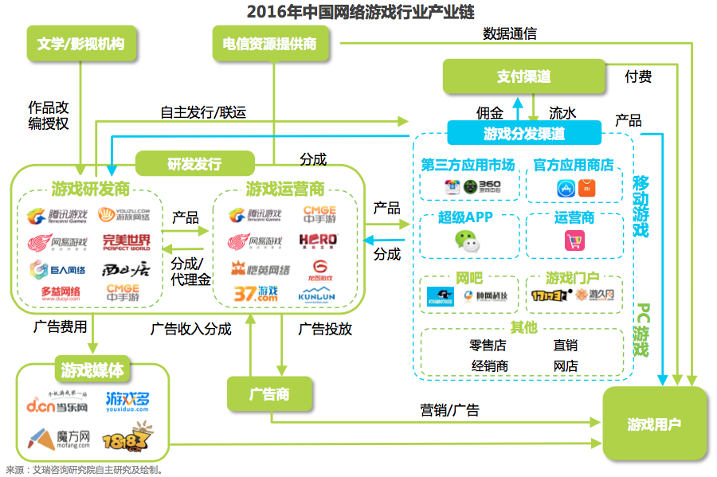
②
反向输出IP
游戏行业产业链如右图所示（艾瑞咨询研报截图），并手动加入下列内容：
①、主机游戏：对研发商实施内容控制，并收取授权金
②、衍生路径：对影视文学动漫反向输出IP
③、衍生行业：网络直播、电竞、周边同人

主要游戏公司的商业模式比较：
公司名 | 商业模式
EA | 研发 = 分发渠道
暴雪 | 研发 > 运营
盛大 | 运营 > 研发
腾讯 | 分发渠道 > 运营 > 研发
授权金
①
主机商
网易 | 研发 > 运营
SONY | 主机（第三方内容控制/授权体系）> 第一方研发
任天堂 | 主机（第三方内容控制/授权体系）= 第一方研发
微软 | 主机（第三方内容控制/授权体系）> 分发渠道 > 第一方研发
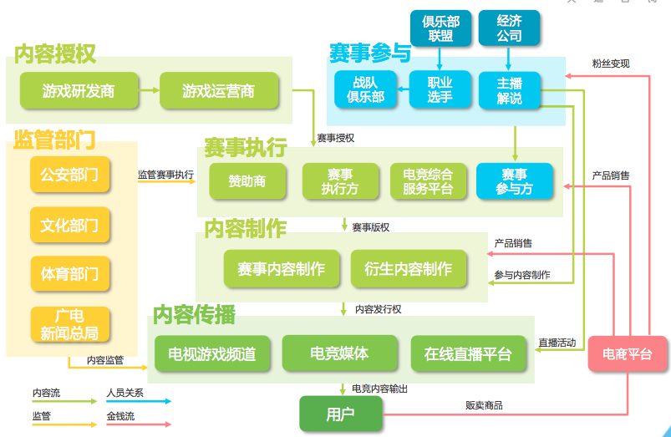
衍生行业
③
电竞+直播

6. 你认为卧龙地产前一次失败的原因是什么?

2017 年 6 月卧龙地产完成对君海网络的38%增持（未构成重大重组），收其为控股子公司，终于完成进军游戏行业的夙愿，之前两次重大收购失败时间相近、原因相通，在此一并作答

原因是并购案不符监管政策方向和要求，主要有以下几个方面：

1、跨界并购：地产 vs 网游
2、高溢价：根据并购预案，对墨麟股份、天津卡乐的预估增值率分别达到 322.46%、772.02%
3、被收购方存在重大疑问：
（1）墨麟股份：在 2015 年营收同比大幅下滑和2015 年全年、2016 年一季度扣非均为亏损的情况下，对赌协议承诺的未来三年净利同比增速达到 105%、25%、25%
（2）天津卡乐：预案在是否构成借壳、关联交易/一致行动关系、核心子公司乐道互动的游戏核心运营数据等各方面未能充分披露，收上交所问询函后，未能回复即于次月终止收购

7. 评估游戏行业上市公司的核心指标是什么？列出卧龙的两次并购公告中被收购游戏公司的核心运营数据。

根据证监会发布的《关于重大资产重组涉及游戏公司有关事项的问题与解答》（ 2014 年 4 月 25 日）：“申请人应当结合游戏公司特点及运营模式，在重组报告书中分析并披露以下
业务数据：主要游戏的总玩家数量、付费玩家数量、活跃用户数、付费玩家报告期内每人均消费值、充值消费比、玩家的年龄和地域分布、开发人员等。”
根据上交所针对卧龙地产的天津卡乐并购案问询函中要求补充披露的游戏核心运营数据（ 2017 年 4 月 14 日）：“各游戏产品的生命周期、玩家分布、活跃用户数、付费率、平均充值
水平、充值消费比、用户平均在线时长、各运营模式下服务器数量等”

游戏行业上市公司的核心 KPI 应可归结为：月活、ARPU
因为它们反映了互联网公司较为真实有效的流量、用户数量、业务变现能力

被收购方 | 公告中披露的“核心运营数据”
墨麟股份 | 第 209 页：《风云无双》于 2014 年 3 月在中国大陆正式发行，由 YY 游戏独家代理(中国大陆地区)。游戏于 2014 年 6 月流水即突破亿元，国内单月历
 | 史最高流水 1.04 亿元。...《战龙三国》于 2012 年 10 月正式上线，动网先锋发行，腾讯平台独家运营 (中国大陆地区)，游戏国内单月历史最高流水 0.51
 | 亿元。…上线近三年以来，至今仍保持月流水过千万的业绩。
 | 第 210 页：《秦美人》由标的公司子公司成都墨龙开发，2012 年 9 月上线，由 37 游戏独家代理运营。游戏国内单月历史最高流水 0.47 亿元，…
 | 第 277 页：2014 年，标的公司《风云无双》、《大闹天宫 OL》在联运平台开服数分别为 8904 组、5552 组，位列第三、第七位；另外两款游戏《魔龙
 | 诀》、《战神诀》以 3157 组、1351 组开服数进入前三十的序列。腾讯平台方面，《战龙三国》开服数位居第五。
天津卡乐 | 第 338～340 页：涉及游戏分成收入的预估测算，罗列了多个核心运营数据指标，但对于历史数据、具体测算过程均未披露。
 | 第 387 页：历史上研发了诸如《神雕侠侣》端游和手游、《暗黑黎明》、《暗黑黎明 2》、《魔力宝贝》、《如果的世界》等月流水破 3000 万的游戏，
 | 其中多款产品成功地排名中国大陆地区 App Store 首位，并连续登顶港、澳、台三地 App Store 榜首。

8. 计算完美、巨人和盛大的退市价格所对应的估值（提示：可以从 SEC 公告或 A 股巨潮的借壳公告中获得相关信息）

公司名 | 退市时间 | 退市价 per ADS | 普通股 : ADS | 总股数 | 总市值 | 净利TTM | 市盈率TTM
完美世界(PWRD.OQ) | 2015-07-28 | 20.17 | 4 | 249,095,295 | 1,256,063,025 | 75,974,000 | 16.53
巨人网络(GA.N) | 2014-07-18 | 11.92 | 1 | 240,499,872 | 2,866,758,474 | 206,976,000 | 13.85
盛大游戏(GAME.OQ) | 2015-11-19 | 6.98 | 2 | 440,313,944 | 1,536,695,665 | 146,570,000 | 10.48

9. 为什么美国上市的中概股游戏公司估值比 A 股低很多，而部分互联网公司却能享受估值溢价（试用 DCF 估值模型来解读）？

中概股游戏公司估值低于 A 股原因：
除了 A 股上市企业有壳资源价值之外，A 股市场散户比例较美股为高，对于概念短炒的偏好更高，游戏公司的短期爆发式增长特性较符合这种偏好，美股则相对成熟和机构化，
更看重增长持续性和变现能力

部分互联网公司在美股能享受估值溢价的原因：
DCF（Discounted Cash Flow，即贴现现金流法）方法的内核在于，评估一项投资是否划算（没有损失或者是否达到了收益的预期），就看在投资期内你收到的现金总和是否弥补或者
超过了初始投资，而未来每年的现金收入，要引入净现值（NPV）和时间价值的概念，按照贴现率折算成现值（初始投资的时间）

互联网产业发展周期短、企业更迭快、可比标的少，多数企业盈利性弱、且变化幅度较大，财务报表上的资产也反应不了现实情况，做为新兴行业，其本身的多变性导致互联网企业
产生现金流的数量和持续的时间都很难预测。这些特点导致传统的 DCF 估值法很难应用在互联网企业上。

而例外的情况，就是苹果、腾讯、阿里巴巴等平台型的互联网企业，
梅特卡夫定律提出，网络的价值和网络节点中用户的平方数成正比，亦即网络的规模效应值得更高的估值溢价，
上述平台型互联网企业的生态圈模式可以体现出梅特卡夫定律的魔力。随着用户数的增长，每个用户的价值也在增加。使企业的盈利能力更快速增加，带给它们更强的变现能力。
如此它们的投资逻辑可以一定程度上向传统消费奶牛型企业靠拢，去适用到类似 DCF 的估值法，也享有比其他互联网企业更高的估值溢价。

10. 你认为游戏行业的核心竞争力是什么？

卓越的研发能力、先进的商业模式、独特的市场开发逻辑

例如任天堂引领的主机模式、腾讯的平台模式，具备了以上的核心竞争力，才能够集聚资本，完成“变现到规模增长”的正向环路。

【附加题】
1. 列举以下游戏公司自 2015 年后最高收盘价至 2018 年 4 月 20 日收盘的涨跌幅

 | 2015年后最高 | 除权收市价 | 除权收市价 |  |  | 复权涨跌幅 | CAGR
 | 收盘价日期 | 基期 | 2018-04-20 | 期间派息 | 送转调整 | （收益率） | （年化收益率）
巨人网络（002558） | 2017-03-30 | 90.00 | 26.99 | 0.2000 | 1.2 | -63.79% | -61.73%
世纪华通（002602） | 2016-12-13 | 47.30 | 34.48 | 0.1000 | 1.0 | -26.89% | -20.70%
完美世界（002624） | 2016-02-18 | 43.62 | 33.90 | 0.1154 | 1.0 | -22.02% | -10.83%
三七互娱（002555） | 2015-05-21 | 65.20 | 14.83 | 0.2000 | 2.0 | -54.05% | -23.39%
昆仑万维（300418） | 2015-11-26 | 60.50 | 21.95 | 0.0210 | 1.0 | -63.68% | -34.43%
恺英网络（002517） | 2015-06-12 | 66.60 | 14.92 | 0.2000 | 2.0 | -54.89% | -24.32%
游族网络（002174） | 2015-06-11 | 152.17 | 20.35 | 0.2651 | 3.0 | -59.72% | -27.23%
掌趣科技（300315） | 2015-05-21 | 41.81 | 5.77 | 0.065 | 1.9 | -73.55% | -36.60%
中青宝（300052） | 2015-06-11 | 48.40 | 13.50 | 0.02 | 1.0 | -72.07% | -35.97%

2. 世纪华通跟它们有何不同？还原世纪华通进入游戏行业的路径，写出从第一次收购游戏资产发布预案，到历次方案调整，直到交割的时点。写出后续重大收购（包括大股东收购游
戏资产）的公告时点

世纪华通和其他八家游戏公司的区别：跨界双主营格局，游戏/互联网业务只占第二主营（第一主营为汽车零配件）

收购标的 | 预案发布 | 预案修订 | 报告书草案 | 报告书修订 | 交割资产 | 通知函公告
天游软件／七酷网络 （首次收购） | 2014-01-22 | 无 | 2014-03-19 | 2014-07-29 | 2014/8/15 2014/8/19
盛大游戏第一次 （大股东） |  |  |  |  |  | 2015-07-01
点点互动 （点点开曼） | 2015-12-01 | 2015-12-08 | 2016/4/14 2016/9/21 2016/10/1 | 2016/12/7 2017/2/18 2017/2/24 | 2018-01-16
盛大游戏第二次 （大股东） |  |  |  |  |  | 2017/1/7 2017/6/14
盛大游戏第三次 （大股东） |  |  |  |  |  | 2017-08-29
*其余收购还有厦门趣游、文脉互动，但不构成重大收购

3. 列举第一题的 9 家公司，2017Q1-2018Q1 五个季度的营收和净利的同比增速（使用九斗服务号查询），当前的估值（市盈率），并写下你的分析

*当前估值均按 2018/4/24 午盘价计算
巨人网络（002558） | 2017Q1 | 2017Q2 | 2017Q3 | 2017Q4 | 2018Q1 | 分析
营收同比 | 68.8% | 7.9% | 4.4% | 31.0% |  | 对比九斗数据走势图可以发现，巨人的营收尚可维持在同比正增长，然而净利季度
净利同比 | 128.5% | 2.0% | 16.5% | -9.3% | 2.5% | 同比走势难看，呈现陡峭的阶梯式下降，不复回归 A 股头一年的迅猛增长势头，
当前市盈率 | 42.53 倍 | 位于 30% 历史高位 |  | 快报 | 预告 | 显示目前“端转手”对盈利能力有影响，因此目前估值位置依然偏高（回归 A 股时间
 |  |  |  |  |  | 太短，历史估值中枢参考价值有限）

世纪华通（002602） | 2017Q1 | 2017Q2 | 2017Q3 | 2017Q4 | 2018Q1 | 分析
营收同比 | 2.8% | -10.3% | -1.8% | 13.8% |  | 17Q2 由于出售杭州盛锋非经常性利益 4.9 亿使得净利同比走势失真，剥除此项影响
净利同比 | 3.0% | 221.7% | -18.2% | -38.6% | 123.8% | 则该季度同比变为 -96.55%！有刻意对冲美化报表的嫌疑，年报四季度净利较快报
当前市盈率 | 52.54 倍 | 位于 68% 历史高位 |  | 年报 | 预告 | 缩水 2000万，年度扣非净利同比 -24%；18Q1 预告净利再度大幅增长，考虑市盈率
*2018/4/24 发布 17 年报 |  |  |  |  |  | 在 68% 历史高位，未核实预告盈利的详细内容前，宜保持谨慎

完美世界（002624） | 2017Q1 | 2017Q2 | 2017Q3 | 2017Q4 | 2018Q1 | 分析
营收同比 | 95.2% | 47.7% | 35.6% | -8.1% | -5.6% | 17 下半年开始增长乏力，17Q4 营收净利双降，已发布 18 年一季报，营收连两季
净利同比 | 63.3% | 89.1% | 21.4% | -5.0% | 10.7% | 同比减少，扣非后净利增速剩 3%，经营现金流达到 -2.97 亿明显恶化，二季度预
当前市盈率 | 29.17 倍 | 位于 12% 历史高位 |  | 年报 | 季报 | 告净利同比增 4%，当前市盈率来到 12%的底部区域，关注半年报现金流是否好转

三七互娱（002555） | 2017Q1 | 2017Q2 | 2017Q3 | 2017Q4 | 2018Q1 | 分析
营收同比 | 36.3% | 17.7% | 11.8% | 9.1% |  | 17 年营收增速逐季放缓，年报全年增 18%符合快报，净利同比增 51%，但扣非剩
净利同比 | 105.0% | 52.0% | 35.5% | 28.7% |  | 3.7%，四季度扣非亏损 2000 万，主要是公司按规定将上海墨鹍公司因未达业绩承
净利同比（调整） | 65.9% | 52.4% | 23.3% | -2.2% |  | 诺而导致的补偿款 4 个亿确认为非经常性损益，而将对应该项资产所产生的商誉减
当前市盈率 | 19.88 倍 | 位于 0% 历史高位 |  | 年报 |  | 值 3 亿元计入了经常性损益所致，公司自行采用非公认会计原则调整后还原净利增
*2018/4/24 发布 17 年报 |  |  |  |  |  | 速（如左表内容第三行红字），整体业绩表现从 15Q4 起基本处于向下滑坡，当前
 |  |  |  |  |  | 市盈率仍处在上市以来最低位置，累计 17 年经营现金净流入 18.32 亿，同比增74%
 |  |  |  |  |  | ，表现强劲，结合目前估值来看，仍具有观察价值

昆仑万维（300418） | 2017Q1 | 2017Q2 | 2017Q3 | 2017Q4 | 2018Q1 | 分析
营收同比 | 62.2% | 26.4% | 51.1% | 31.7% |  | 17 年全年营收同比增 41.73%、净利增 87.9%，主要来自四季度的 10 倍爆发增长，
净利同比 | 98.2% | 30.8% | -22.9% | 994.4% | 10.0% | 没有非经常性损益因素影响，分析原因是公司 2 月并表新收购休闲娱乐社交平台
当前市盈率 | 25.1 倍 | 位于 6% 历史高位 |  | 年报 | 预告 | 闲徕互娱，下半年起社交网络增值服务收入超越游戏收入（前者毛利率高达 95%）
 |  |  |  |  |  | 公司 18 年 1 月还完成同性恋社交平台 Grindr 100%股权收购，2 月公告拟加大全资
 |  |  |  |  |  | 子公司香港万维间接持有 Opera 浏览器（全球前五、月活 3.5 亿）份额至 48%（昆
 |  |  |  |  |  | 仑系合计持股 67.5%不变），显示出积极打造互联网平台型公司的姿态。公司去年
 |  |  |  |  |  | 经营现金流净额 10.46 亿同比增近 2 倍，当前市盈率位于历史底部区域，重点关注

恺英网络（002517） | 2017Q1 | 2017Q2 | 2017Q3 | 2017Q4 | 2018Q1 | 分析
营收同比 | 5.7% | -3.9% | 15.8% | 39.8% |  | 17 年 7 月公司出资 16 亿增购浙江盛和 51%股份，持份上升至 71%，Q3 起并表，
净利同比 | 101.5% | 45.2% | 244.8% | 122.6% |  | 至 19 年承诺业绩预计增厚 9.4 亿，而且收购属于游戏主营业务的扩充，并表后公司
当前市盈率 | 13.68 倍 | 位于 0% 历史高位 |  | 快报 |  | 营收净利都有比较大的增长，手游业务表现一如既往的优异，在互联网平台和移动
 |  |  |  |  |  | 应用分发等非游戏领域也开始发力，当前市盈率位于历史底部，应重点关注

游族网络（002174） | 2017Q1 | 2017Q2 | 2017Q3 | 2017Q4 | 2018Q1 | 分析
营收同比 | 101.0% | 37.9% | 2.7% | 2.8% |  | 17Q2 起公司同比增速环比滑坡，下半年连续两个季度净利同比负增长，股价也自
净利同比 | 86.7% | 7.6% | -5.2% | -13.4% |  | 半年报披露起至今跌去 28%，目前估值位于底部区域。主要是页游萎缩，手游海外
当前市盈率 | 27.77 倍 | 位于 2% 历史高位 |  | 年报 |  | 收入是公司预计未来增长点，公司手握一些不错的游戏IP，保留了些许想象空间，
 |  |  |  |  |  | 1.5 亿投资收益延后至今年确认，是否用做短期经营增长乏力的对冲，还需观察

掌趣科技（300315） | 2017Q1 | 2017Q2 | 2017Q3 | 2017Q4 | 2018Q1 | 分析
营收同比 | -10.2% | -16.9% | 12.6% | -2.1% |  | 17 年快报年度营收净利双降，还提示商誉减值影响年报最终数据的可能性，公司
净利同比 | -26.9% | -46.6% | -9.9% | -138.2% | -24.3% | 解释双降原因为重点游戏延期和研发加大，参考半年报其融资能力也有所下降，
当前市盈率 | 68.32 倍 | 位于 48% 历史高位 |  | 快报 | 预告 | 显示公司仍处于“页转手”阵痛期，引入腾讯战投使估值受刺激短期冲高，远离

中青宝（300052） | 2017Q1 | 2017Q2 | 2017Q3 | 2017Q4 | 2018Q1 | 分析
营收同比 | 11.6% | 26.2% | -28.4% | -44.5% |  | 17Q4 增加 0.43 亿非经常性利益，扣非后该季度净损 1386 万，综合看整个下半年
净利同比 | -4.3% | 100.4% | 2.6% | 161.8% | 355.0% | 公司业绩下行明显，预告 18Q1 有 3.5 倍同比增长，据公司说明和新的外延布局（
当前市盈率 | 58.52 倍 | 位于 6% 历史高位 |  | 年报 | 预告 | 云服务、文旅）和投资分红有关，总体而言无关注价值

4. 掌趣科技去年公告获得腾讯投资，翻看掌趣上市后的估值变化（PE band）、业绩增速变动、增长和衰落的模式，对比当下的世纪华通，你看到了什么？

掌趣 PE band |  |  | 掌趣 净利增速 |  |  |  | 掌趣 营收增速
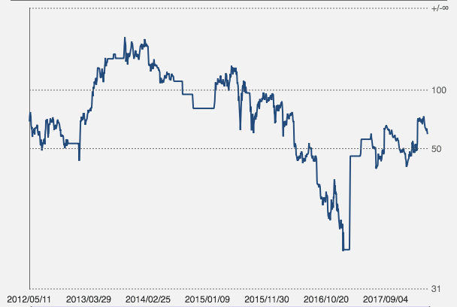
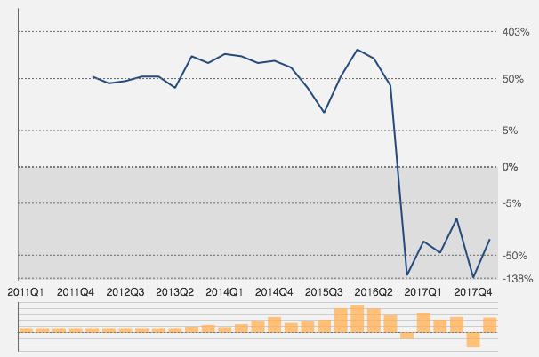
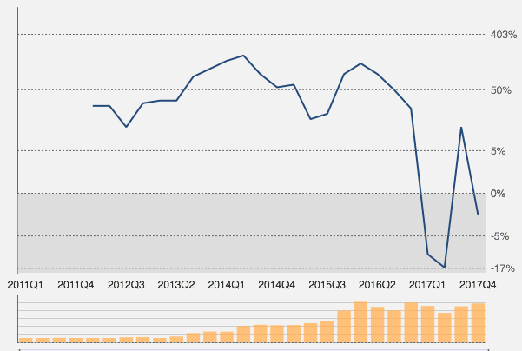

自2012年上市以来，掌趣科技依靠频繁的并购迅速做大市值（据不完全统计掌趣科技先后完成的并购企业数量超40起），其市值曾在三年内从40亿元一度最飙涨到最高540亿元，一跃
成为创业板明星，今天市值剩下 156 亿。
从净利营收增速曲线看，公司在 2015下半年达到顶峰（主要依靠外延式收购），接下来曲线遭遇断崖式下滑，估值也随着下来，形成戴维斯双杀，直到 16 年底引入腾讯战投后估值回
升。巧合的是，这个阶段也是三年限售解禁期，大股东及管理层合计套现逾 60 亿，实际控制人股权从上市前的 49.76% 至今仅剩 14.67%。

当下的世纪华通，市值刚过 500 亿，较 11年上市初期翻了 10 倍，和外延布局密切相关，还寄望靠盛大游戏注入，一举超越巨人网络成为 A 股第一大市值游戏公司（其实是汽配公司）
在卖方研报一片看好声中，我认为掌趣科技前车之鉴，世纪华通这种外延式扩张（特别是跨界）只是资本的狂欢，可能成为投资者的梦魇，应远离才是明智之举

5. 手游 2018 和手游 2013，发生了什么变化？

从成长市场进入成熟市场

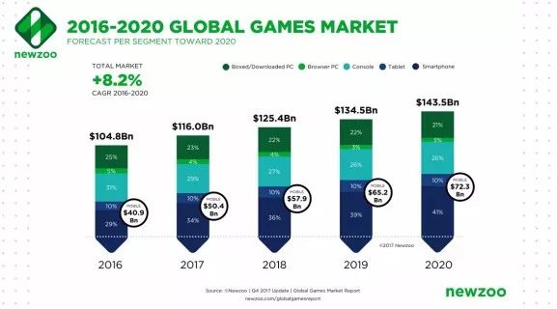
2013 年的全球手游市场规模 174 亿美元，当时全球智能手机出货量超越 PC 已两年，回头看，它正要开启一段高速增长期
 | 2013年 | 2016年 | CAGR
智能手机出货量(亿部) | 10 | 14.7 | 13.70%
手游市场规模(亿美元) | 174 | 409 | 32.96%

根据 Newzoo 17年底公布的报告，该年度预估全球游戏市场规模和手游市场规模分别从
1065 亿美元和 426 亿美元上调到 1160 亿美元和 504 亿美元（最新预估如右图）

按右图预估，则手游市场预计在 2020 年达到 723 亿美元的规模，三年复合增速
从前述的 28.48% 下降至 12.78%
 | 2017年 | 2020年 | CAGR
手游市场规模(亿美元) | 504 | 723 | 12.78%

2017 年全球手游市场规模同比增长 23.23%，结束了连续三年 30%+ 的高速增长，
在全球智能手机出货量增长陷入停滞（根据 IDC 调研，2017年出货量同比下降 0.5%）、
未来 5 年预估复合增速仅 2.8% 的情况下，手游市场也将告别成长市场阶段，迈入成熟市场。

